Sheet1
错误类型 | 描述（要直观，要可再现） | 审查特征/方法（要简单，无逻辑判断，易工具化） | 日期 | 贡献人
分类数量与描述不符 | 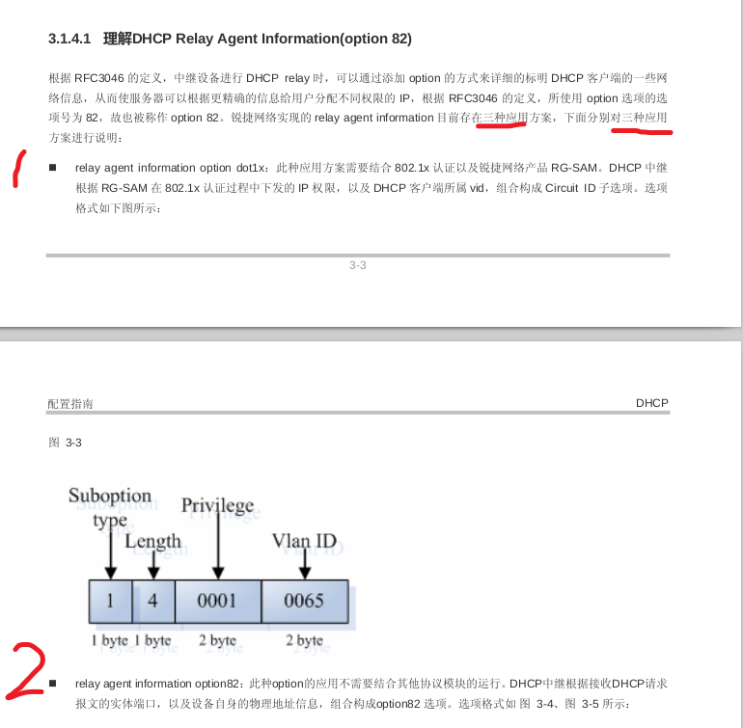 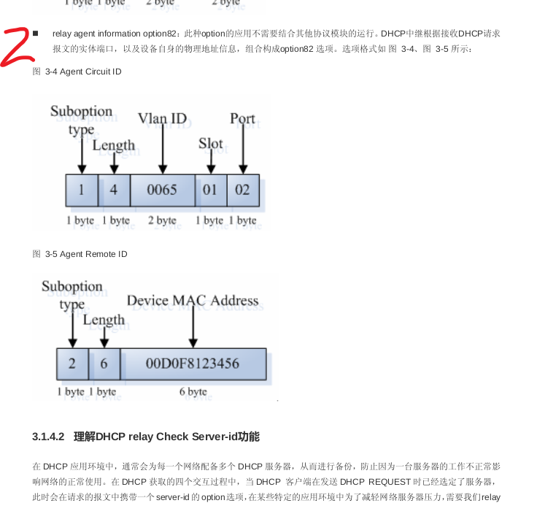 交换机配置手册中对应用方案的分类与其后描述不符合 | step1：看到分类描述；step2:检查类别数量与分类描述是否一致 | 2018-06-14 | ximin
DHCP报文Option82选项中内容描述错误 | 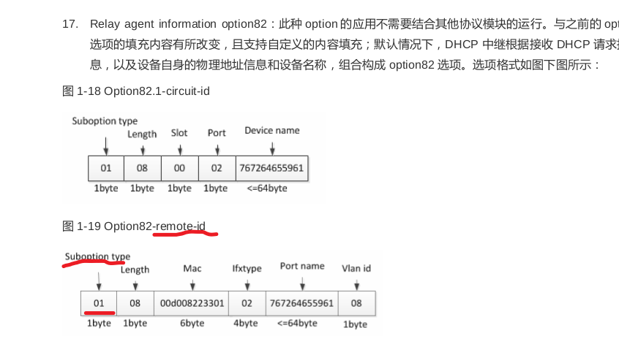 图片中的Option82子选项类型值Suboption type正确应为02 | step1:看到配置手册与理解有歧义；step2:查询该内容标准文档（此处为RFC3046），对比业界其他公司描述以及抓包等手段做对比 | 2018-06-14 | ximin

